Datos personales
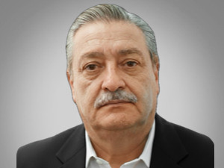

Nombres: | Santiago Cristóbal
Apellidos: | Ribadeneira Villacrés
Facebook:
Twitter:
Descripción:

